씨엠텍)광주광명25.03.06
2025.03.11 광주/광명산업 AHC-2 NX4 RCM STD LH 2564 불량출장관련

1.문제: 모터 작동 중 간헐적 작동불량현상 발생
2.발생일/장소: 출장일2025.03.06 / 씨엠텍
3.차종/품번: NQ5 / 886D1-N9000(F00S1B2564)
4.품명: MOTOR ASS'Y RCM STD LH
5.발생수량: 1개
6.모터 앗세이 로트: 5B14A
7.아마추어 로트: 5213306?????(25.02.13.?조) ㅡ1129라인생산/306아마추어
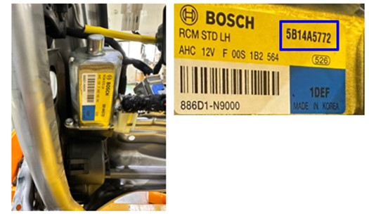
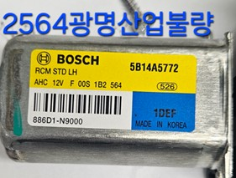

 | 코팅가루 이물질 확인

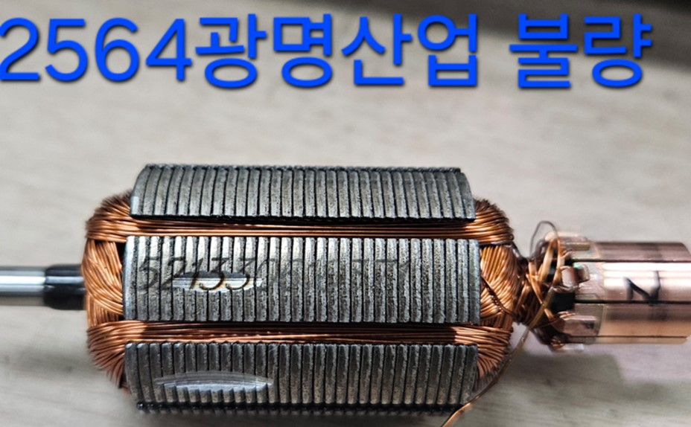
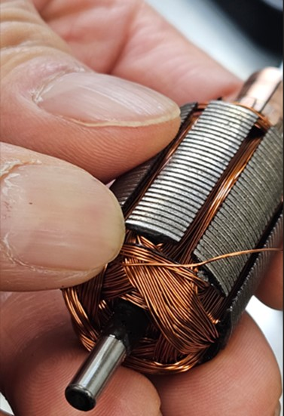

8.QMM확인결과: 아마추어 코일 숏트 확인---미국기아 불량품과 동일한것으로 추정됨

미국기아)25.03.12
2025.03.11 미국기아제품 AHC-2 NX4 RCM STD LH 2564 (광주/ 광명산업)

1.문제: 모터 작동불량현상 발생
2.발생일/장소: 입고일2025.03.12 / 미국 기아
3.차종/품번: NQ5 / 886D1-N9000(F00S1B2564)
4.품명: MOTOR ASS'Y RCM STD LH
5.발생수량: 1개
6.모터 앗세이 로트: 5B16A
7.아마추어 로트: 521530635253(25.02.15.C조)ㅡ1129라인생산/306아마추어
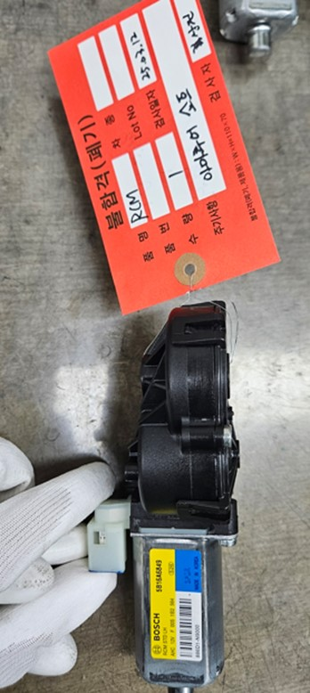
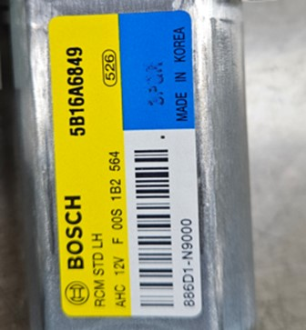
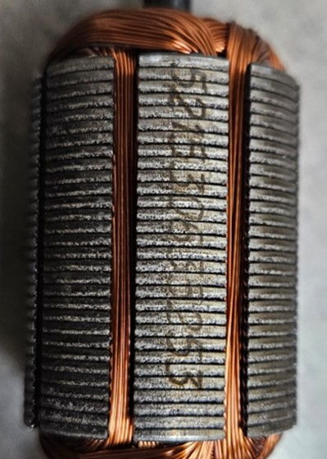

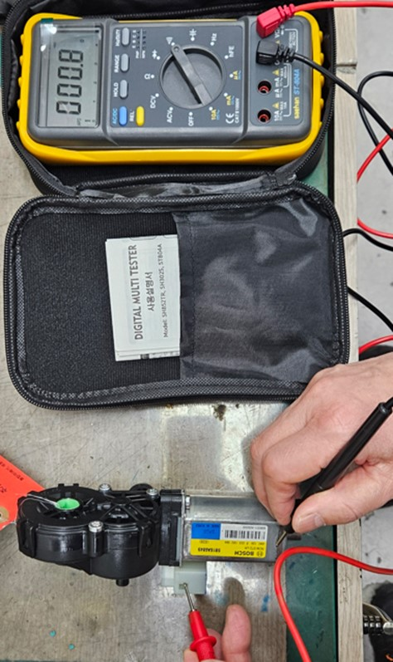
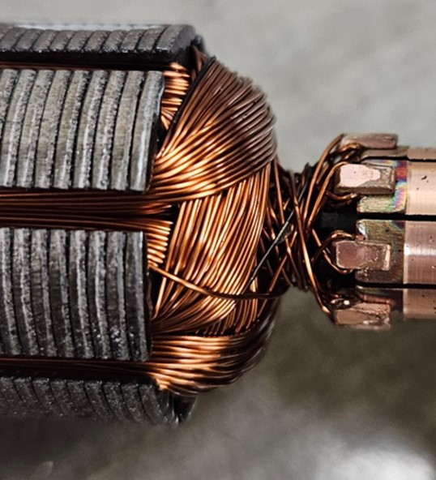

8.QMM확인결과: 절연테스트 결과 절연불량 확인 및 아마추어 코일 숏트 확인

25.03.04아마추어 비교
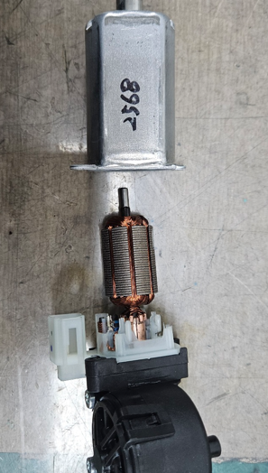
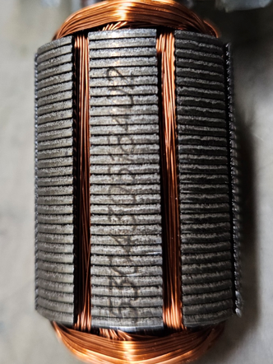
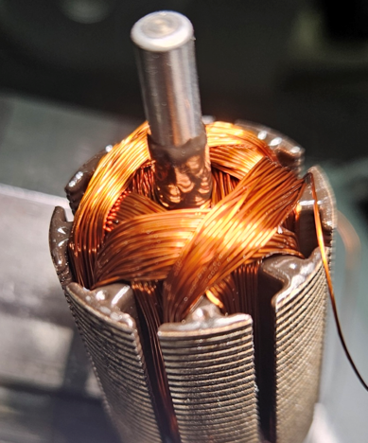
2025.03.04 아마추어 비교 확인

■아마추어 로트: 25.03.04일 코팅확인결과 이상없음

